snATAC_check_list_res_padj
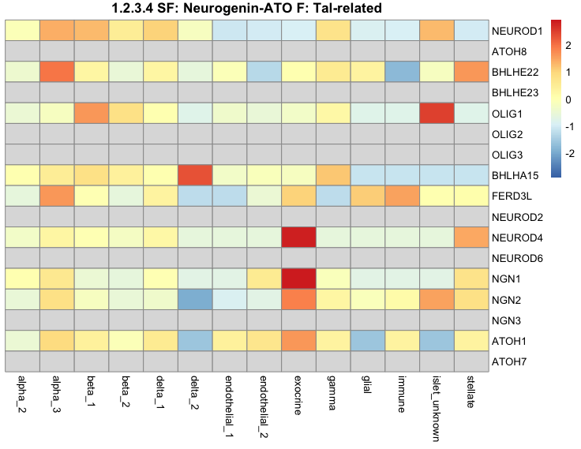
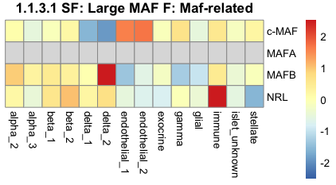
TF | cellType | jaspar.id | jaspar.name | genus.id | alpha_1 | alpha_2 | beta_1 | beta_2 | delta_1 | delta_2 | endothelial_1 | endothelial_2 | exocrine | gamma | glial | immune | stellate
MAFA | Beta.cells | NA | NA | 1.1.3.1.2 | NA | NA | NA | NA | NA | NA | NA | NA | NA | NA | NA | NA | NA
MAFB | Alpha.cells;Beta.cells | MA0117.2 | Mafb | 1.1.3.1.3 | 68.36 | 13.92 | 49.73 | 30.56 | NA | NA | NA | NA | NA | NA | NA | 2.91 | NA
PTF1A | Acinar.cells | NA | NA | 1.2.3.2.7 | NA | NA | NA | NA | NA | NA | NA | NA | NA | NA | NA | NA | NA
NEUROD1 | Beta.cells | MA1109.1 | NEUROD1 | 1.2.3.4.1 | 79.44 | NA | 155.93 | 23.53 | 42.69 | NA | NA | NA | NA | 2.52 | NA | NA | 9.59
MNX1 | Beta.cells | MA0707.1 | MNX1 | 3.1.1.13.1 | 3.71 | 16.46 | 23.22 | 89.05 | 65.5 | 30.75 | NA | NA | NA | 5.59 | NA | NA | NA
PDX1 | Beta.cells;Delta.cells | MA0132.2 | PDX1 | 3.1.1.15.1 | NA | 12.92 | 48.78 | 79.72 | 99.57 | 19.33 | NA | NA | NA | 4.92 | NA | NA | NA
POU3F1 | Delta.cells | MA0786.1 | POU3F1 | 3.1.10.3.1 | 29.76 | 50.05 | 3.3 | 36.9 | 8.15 | 29.1 | NA | 5.12 | 4.94 | 5.24 | NA | 2.74 | NA
NKX2-2 | Beta.cells | NA | NA | 3.1.2.15.1 | NA | NA | NA | NA | NA | NA | NA | NA | NA | NA | NA | NA | NA
NKX2-3 | Endothelial | MA0672.1 | NKX2-3 | 3.1.2.17.1 | 2.8 | NA | 2.95 | NA | NA | NA | NA | NA | NA | NA | NA | NA | NA
NKX6-1 | Beta.cells | MA0674.1 | NKX6-1 | 3.1.2.19.1 | 7.18 | 17.82 | 34.27 | 86.91 | 72.32 | 22.62 | NA | NA | NA | 6.06 | NA | NA | NA
HHEX | Delta.cells | NA | NA | 3.1.2.8.1 | NA | NA | NA | NA | NA | NA | NA | NA | NA | NA | NA | NA | NA
ARX | Alpha.cells;Gamma.cells | MA0874.1 | Arx | 3.1.3.3.1 | NA | NA | 1.82 | 11.55 | 5.8 | NA | NA | NA | NA | NA | NA | NA | NA
IRX2 | Alpha.cells | NA | NA | 3.1.4.1.2 | 1.95 | 11.06 | NA | 14.27 | NA | NA | NA | NA | NA | NA | NA | NA | NA
ISL1 | Alpha.cells;Beta.cells;Delta.cells | NA | NA | 3.1.5.1.1 | NA | NA | NA | NA | NA | NA | NA | NA | NA | NA | NA | NA | NA
SIX2 | Beta.cells | MA1119.1 | SIX2 | 3.1.6.1.2 | 6.93 | NA | 4.4 | 9.13 | NA | NA | NA | NA | NA | NA | NA | NA | NA
SIX3 | Beta.cells | MA0631.1 | Six3 | 3.1.6.2.1 | NA | NA | NA | NA | NA | NA | NA | NA | NA | NA | NA | NA | NA
PAX6 | Alpha.cells;Beta.cells;Delta.cells;Gamma.cells | MA0069.1 | Pax6 | 3.2.1.2.2 | NA | NA | NA | NA | NA | NA | NA | NA | NA | NA | NA | NA | NA
RFX6 | Alpha.cells;Beta.cells | NA | NA | 3.3.3.0.6 | NA | NA | NA | NA | NA | NA | NA | NA | NA | NA | NA | NA | NA
ETS1 | Endothelial | MA0098.3 | ETS1 | 3.5.2.1.1 | 10.17 | 2.19 | 7.27 | NA | 36.74 | NA | Inf | 67.1 | 8.61 | 31.03 | 29.75 | 68.79 | 52.78
FEV | Alpha.cells;Beta.cells;Gamma.cells | MA0156.2 | FEV | 3.5.2.1.8 | NA | NA | NA | NA | 11.4 | NA | Inf | 49.95 | NA | 15.64 | 19.52 | 50.01 | 33.64
ETV1 | Delta.cells;Gamma.cells | MA0761.1 | ETV1 | 3.5.2.2.4 | NA | NA | NA | NA | 9.7 | NA | 320.29 | 37.96 | NA | 11.89 | 13 | 39.45 | 30.48
SOX18 | Endothelial | NA | NA | 4.1.1.6.3 | NA | NA | NA | NA | NA | NA | NA | NA | NA | NA | NA | NA | NA
ERBB4 | Delta.cells | NA | NA | NA | NA | NA | NA | NA | NA | NA | NA | NA | NA | NA | NA | NA | NA
PSIP1 | Delta.cells | NA | NA | NA | NA | NA | NA | NA | NA | NA | NA | NA | NA | NA | NA | NA | NA
SOX17 |  | MA0078.1 | Sox17 | 4.1.1.6.2 | NA | NA | NA | NA | NA | NA | 12.3 | 16.2 | NA | NA | NA | NA | NA

